第一次
工程款支付证书
工程名称 |  | 庐江县石头镇2018年农村公路（夏屯路）生命安全防护工程 |  |  |  |  | 建设单位 |  | 庐江县石头镇人民政府 |  |  |  | ERP编号 |  | 10861 | 档案编号 |  | 2018111
合同金额 |  | 393,000.00 |  |  | 中标时间 | 2018-10-28 | 已提供工程资料 |  | 中标通知书、施工合同、投资协议、交工证书复印件、审计表 |  |  |  | 保存地址 |  | 合肥 | 责任单位 |  | 安徽省十号大区
决算金额 |  | 346,368.13 |  |  | 决算时间 | 2019-11-15 | 项目部印章 |  | 无 |  |  |  | 施工人 |  | 宛新宏13856522848 | 区域责任人 | 施迎东 | 省办负责人 | 施迎东
序号 | 经营填写 |  |  |  |  | 工程填写 | 经营填写 |  |  | 财务填写 | 经营、工程、质安填写 |  | 区域负责人 |  | 申请部门填写财务核对 |  |  | 本次支付 金额 | 剩余款项
 | 到款情况 |  |  |  |  |  | 暂列金 |  |  | 代缴税金 | 其他扣款 |  | 预留款 |  | 成本票
 | 日期 | 工程款金额 | 周转金金额 | 到款银行 | 到款账户 | 完成进度 | 比例 | 金额 | 备注 | 金额 | 金额 | 备注 | 金额 | 备注 | 供货单位 | 合同额 | 成本票额
1 | 2020-03-18 | 311,731.00 |  | 中行 | 175202745165 |  | 12.0% | 41,565.00 | 扣除全部管理费 | 3384 | 200.00 | 转账费 |  |  | 合肥立皖交通设施制造有限公司-护栏 开户行：徽商银行庐江支行 账号：1024 5010 2100 0105 217 | 248,590.35 | 248,590.35 | 248,590.35
 |  |  |  |  |  |  |  |  |  |  |  |  |  |  | 宛新宏 开户行：徽商银行庐江城西支行 账号：6217 7511 1000 0247 785 |  |  | 17,991.65

合计 |  | 311731 | 0.00 |  |  |  | - | 41,565.00 |  | 3,384.00 | 200.00 | - | 0.00 | - | - |  |  | 266,582.00 | 0.00
本次结算、支付明细 |  | 应支付金额 |  |  | 266582.00 |  | 本次支付金额 |  |  |  |  | 小写 | 266,582.00
 |  | 已支付金额 |  |  | 0.00 |  |  |  |  |  |  | 大写 | 贰拾陆万陆仟伍佰捌拾贰元整
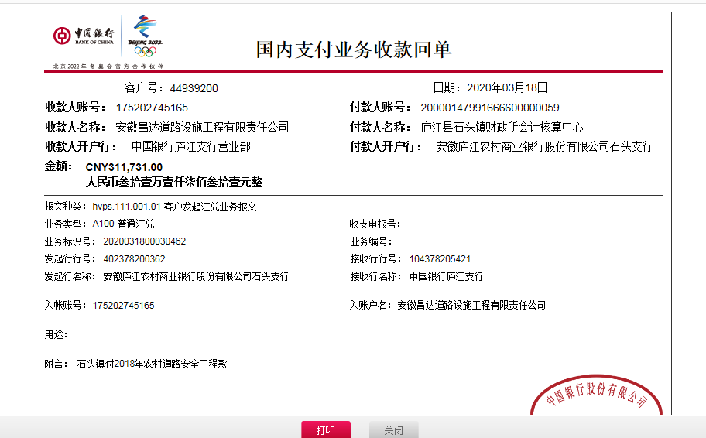

2-1
工程款支付证书
工程名称 |  | 庐江县石头镇2018年农村公路（夏屯路）生命安全防护工程 |  |  |  |  | 建设单位 |  | 庐江县石头镇人民政府 |  |  |  | ERP编号 |  | 10861 | 档案编号 |  | 2018111
合同金额 |  | 393,000.00 |  |  | 中标时间 | 2018-10-28 | 已提供工程资料 |  | 中标通知书、施工合同、投资协议、交工证书复印件、审计表 |  |  |  | 保存地址 |  | 合肥 | 责任单位 |  | 安徽省十号大区
决算金额 |  | 346,368.13 |  |  | 决算时间 | 2019-11-15 | 项目部印章 |  | 无 |  |  |  | 施工人 |  | 宛新宏13856522848 | 区域责任人 | 施迎东 | 省办负责人 | 施迎东
序号 | 经营填写 |  |  |  |  | 工程填写 | 经营填写 |  |  | 财务填写 | 经营、工程、质安填写 |  | 区域负责人 |  | 申请部门填写财务核对 |  |  | 本次支付 金额 | 剩余款项
 | 到款情况 |  |  |  |  |  | 暂列金 |  |  | 代缴税金 | 其他扣款 |  | 预留款 |  | 成本票
 | 日期 | 工程款金额 | 周转金金额 | 到款银行 | 到款账户 | 完成进度 | 比例 | 金额 | 备注 | 金额 | 金额 | 备注 | 金额 | 备注 | 供货单位 | 合同额 | 成本票额
1 | 2020-03-18 | 311,731.00 |  | 中行 | 175202745165 |  | 12.0% | 41,565.00 | 扣除全部管理费 | 3384 | 200.00 | 转账费 |  |  | 合肥立皖交通设施制造有限公司-护栏 开户行：徽商银行庐江支行 账号：1024 5010 2100 0105 217 | 248,590.35 | 248,590.35 | 248,590.35
 |  |  |  |  |  |  |  |  |  |  |  |  |  |  | 宛新宏 开户行：徽商银行庐江城西支行 账号：6217 7511 1000 0247 785 |  |  | 17,991.65
2 | 2021-09-10 | 34,637.13 |  | 中行 | 1752 5719 0682 |  |  | 0.00 |  | 741.27 | 50.00 | 转账费 |  |  | 笪久红-劳务 开户行：中国工商银行 账号：6222 0813 0200 3326 119 | 39,775.00 |  | 33,845.86

合计 |  | 346368.13 | 0.00 |  |  |  | - | 41,565.00 |  | 4,125.27 | 250.00 | - | 0.00 | - | - |  |  | 300,427.86 | 0.00
本次结算、支付明细 |  | 应支付金额 |  |  | 33845.86 |  | 本次支付金额 |  |  |  |  | 小写 | 33,845.86
 |  | 已支付金额 |  |  | 0.00 |  |  |  |  |  |  | 大写 | RMB33845.86
